1. krok
Prevod z číselnej sústavy G1 do desiatkovej číselnej sústavy

Na prevod čísla |  | 322,465,472

z číselnej sústavy o základe |  | 9

do desiatkovej číselnej sústavy použijeme excelovskú funkciu DECIMAL

FunkciaDECIMAL | 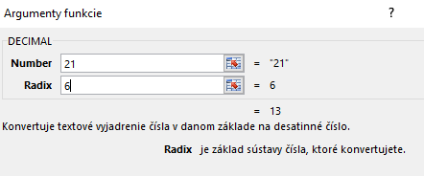

 |  |  | 140,048,579

Výsledok |  | 140,048,579

